表紙
結合テスト仕様書
メッセージ発信確認・メッセージ確認画面

作成者 | 林亮
作成日 | 2022-07-11

テスト結果画像
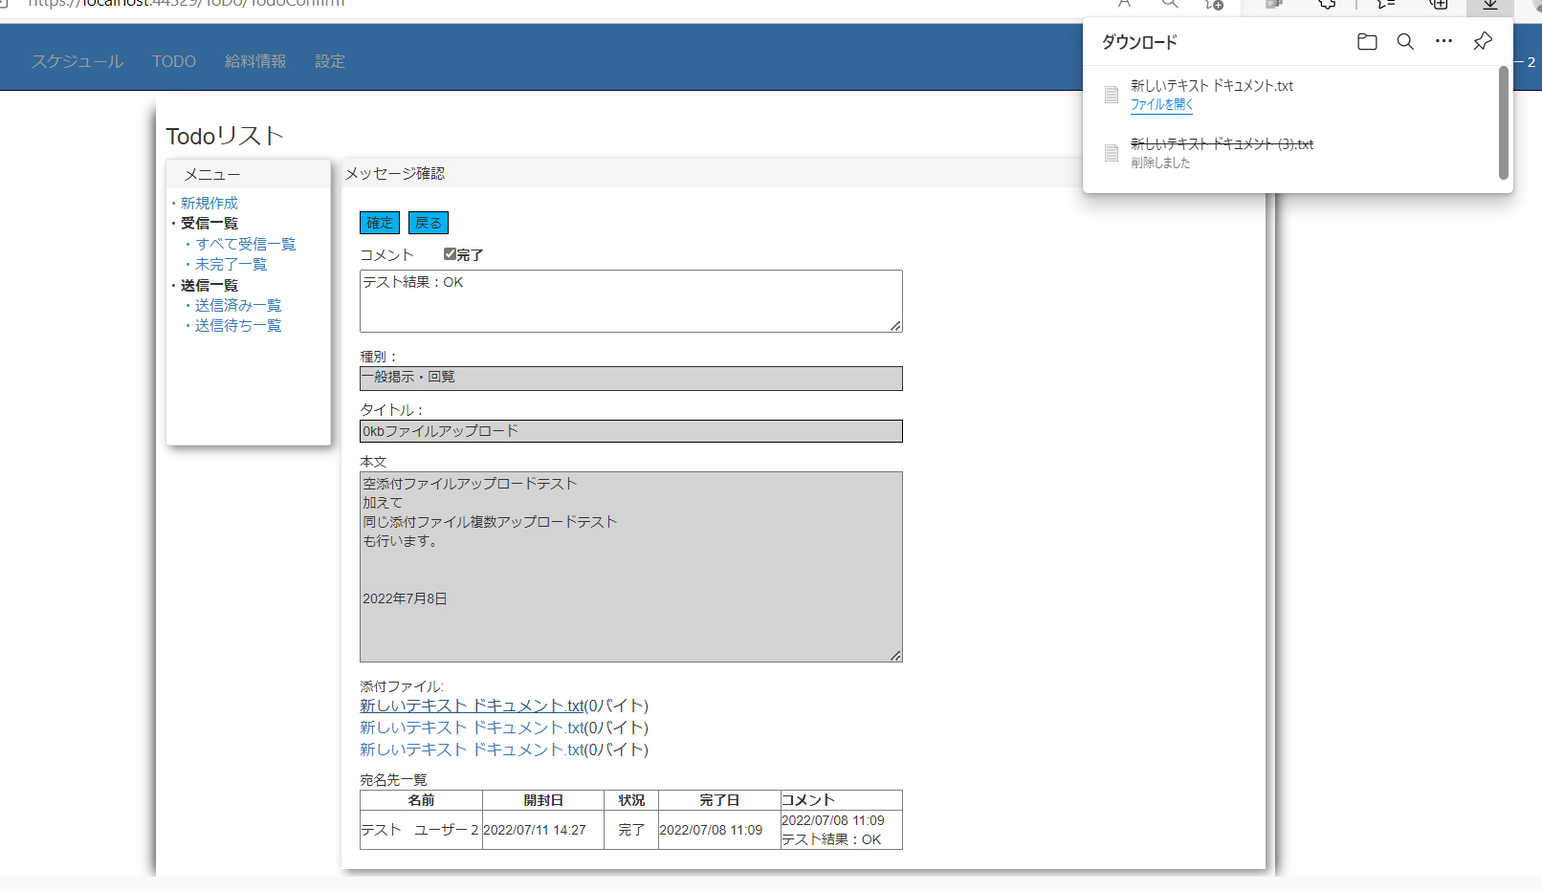
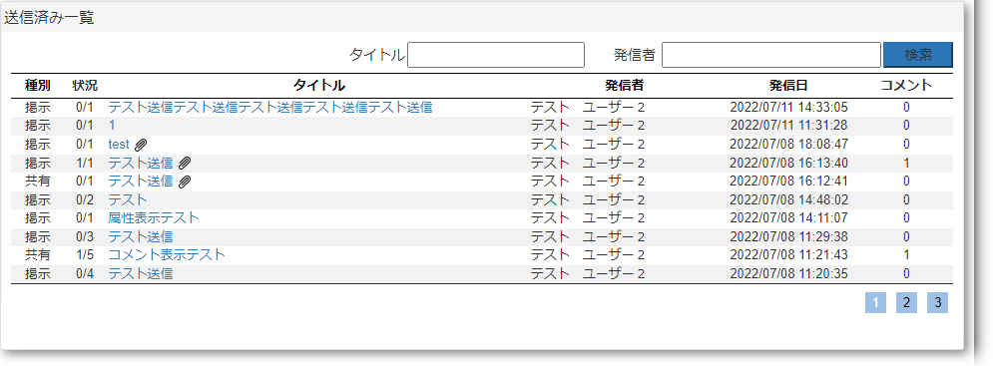
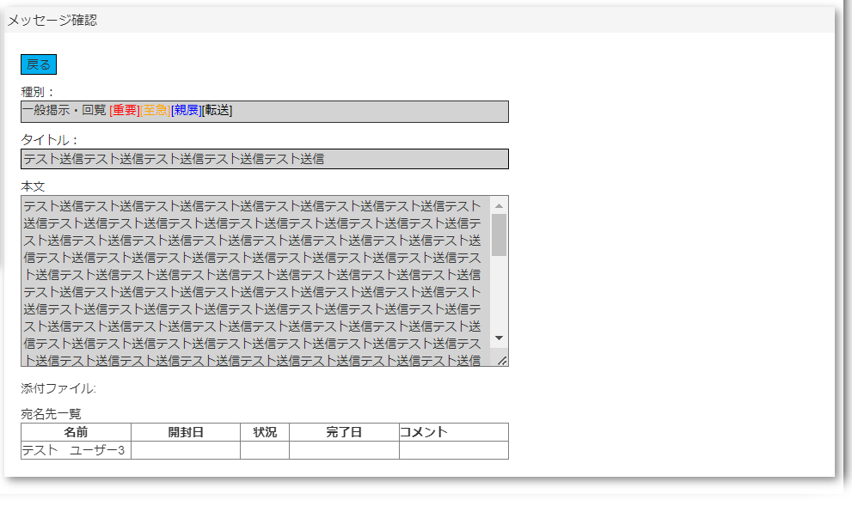
 |  | NO:1,4,9,14,20,25,27,35,37,38,39,40,41,42,43,44,45,46,47,49,51,52,54,56,57,59,61 |  |  |  |  | NO:3
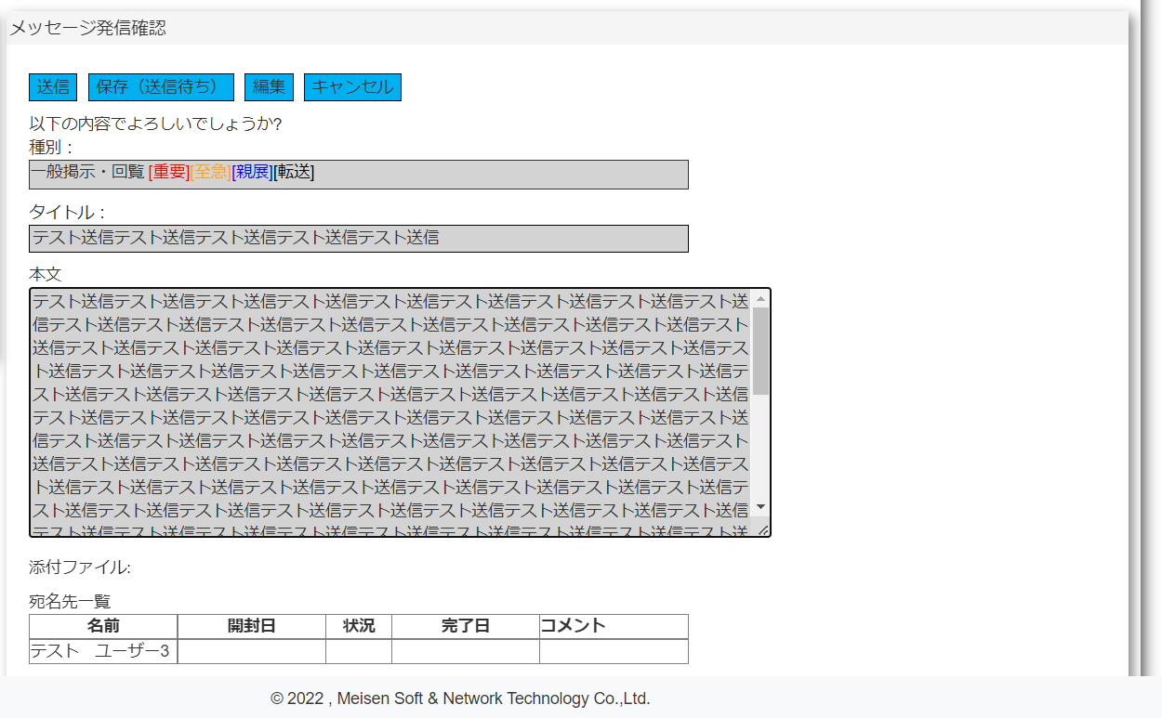
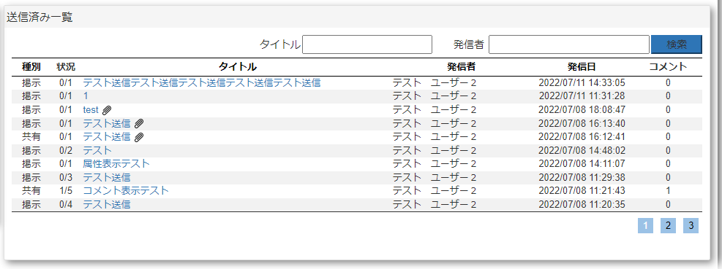

 |  |  | NO:6 |  |  | NO:7
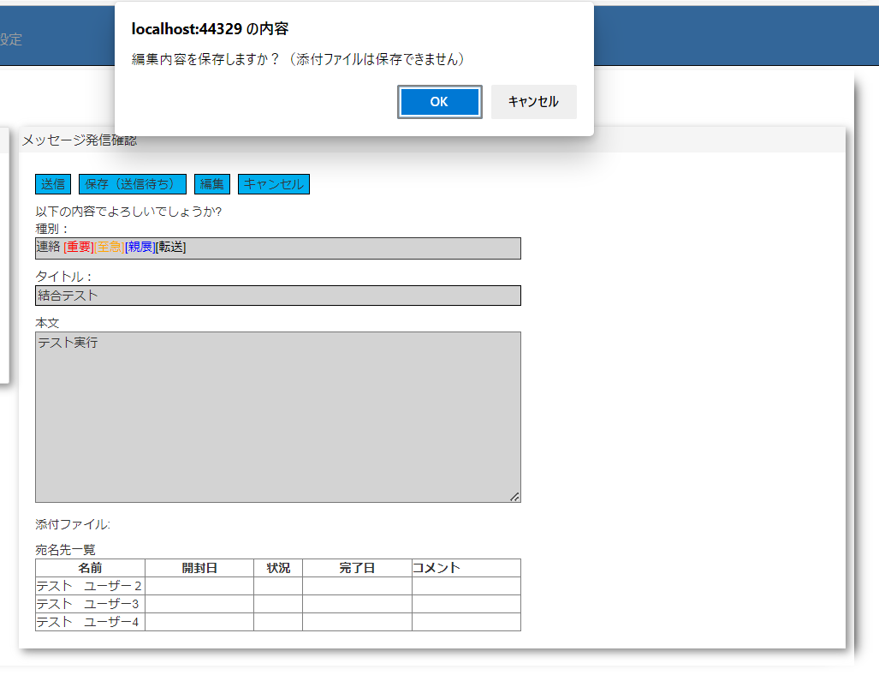
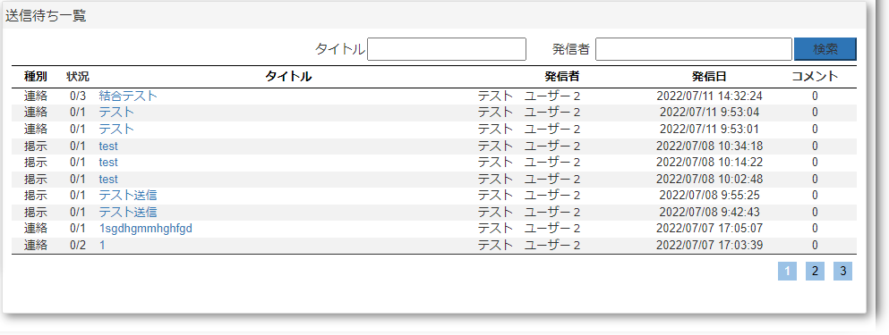

 |  |  | NO:11 |  |  | NO:12
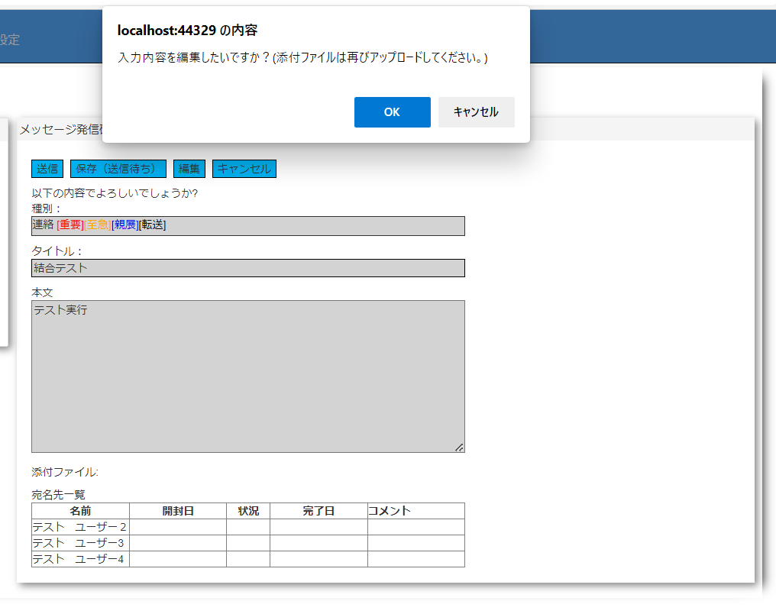
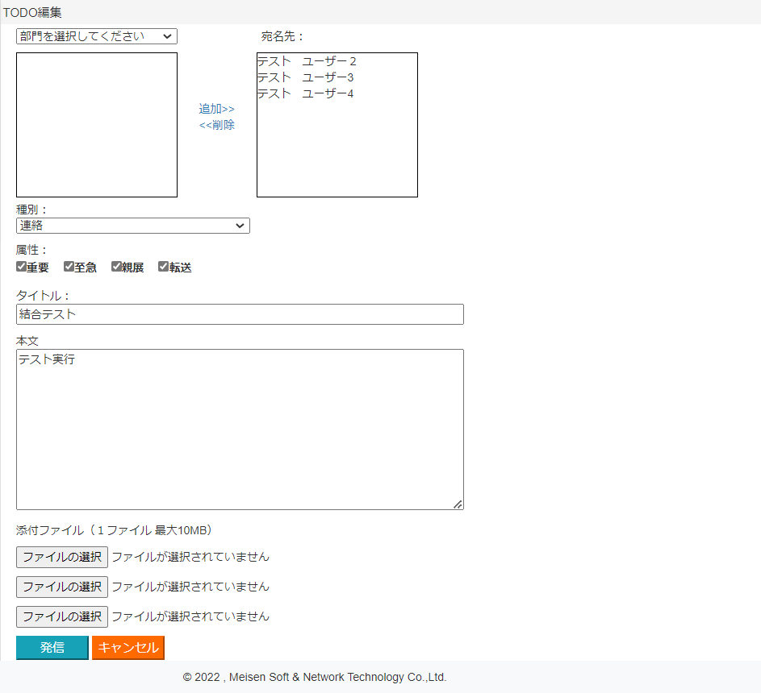

 |  |  | NO:16
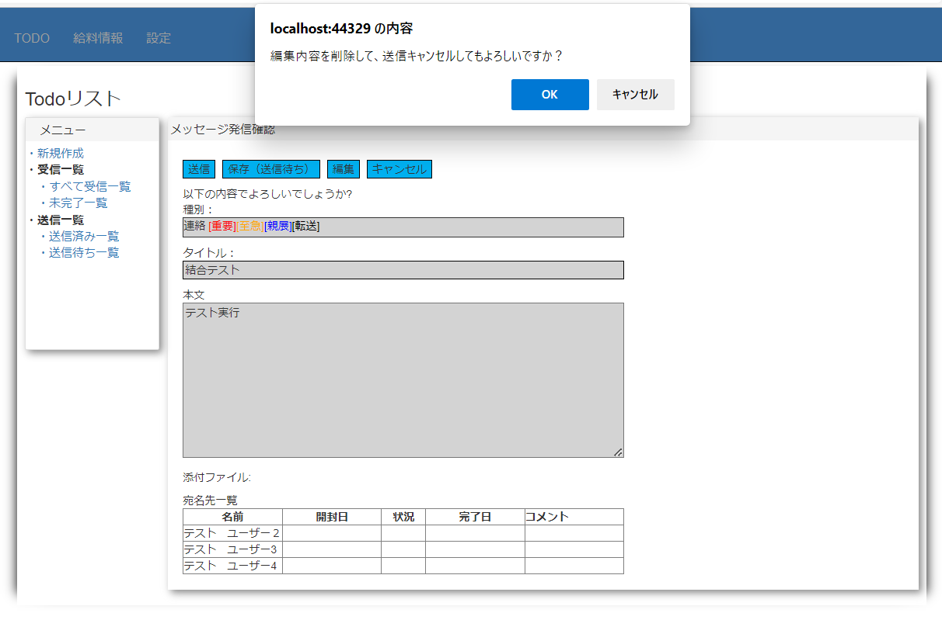

 |  |  |  |  |  |  |  | NO:17
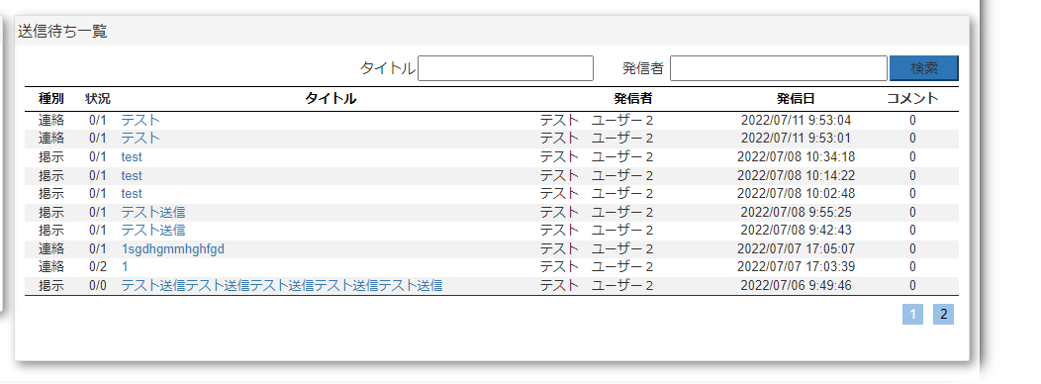

 |  |  | NO:8、13、18
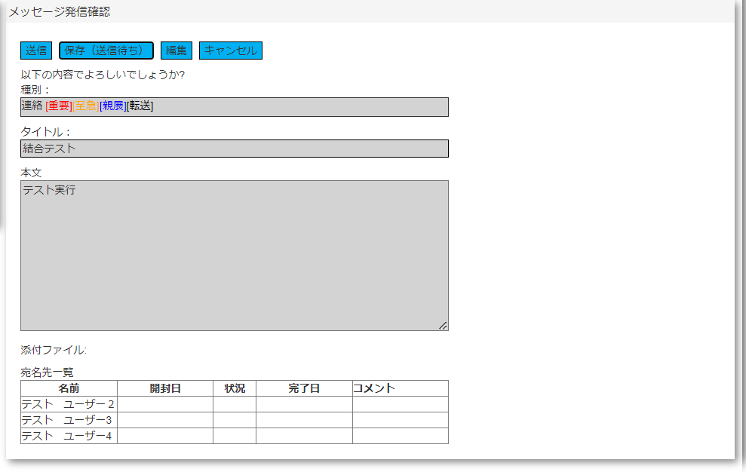

 | NO:2,5,10,15,19,24,28,29,34,48,53,55,58,60,61
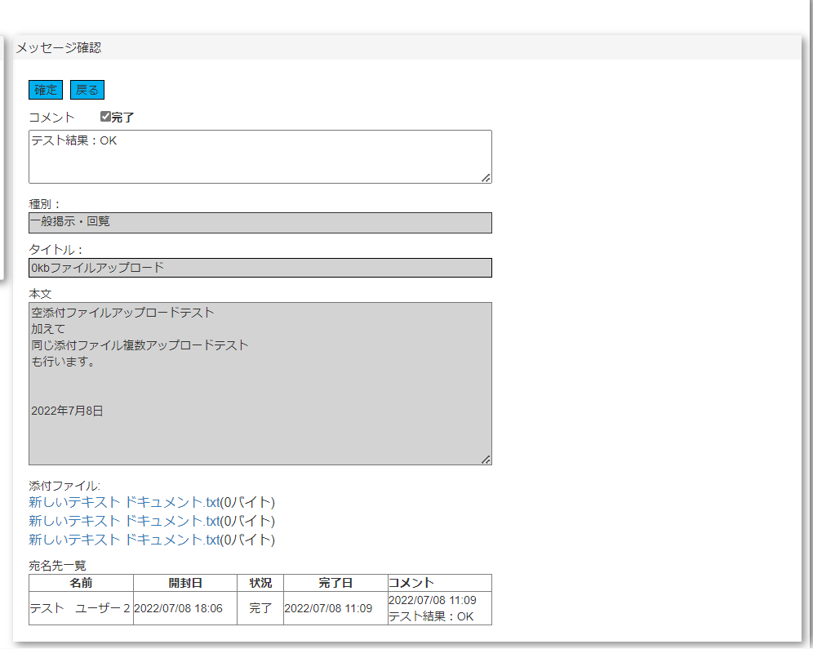

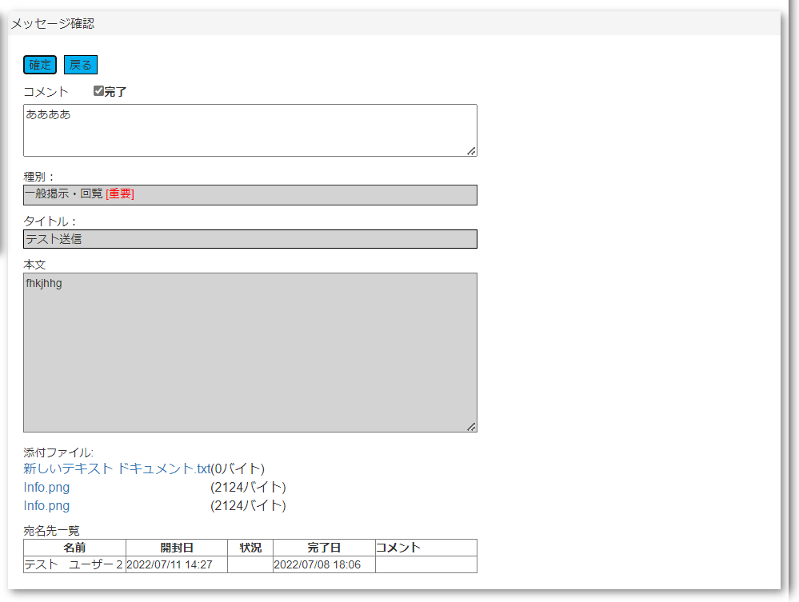
 |  |  |  |  |  |  |  |  | NO:23 | .
 | NO:21 |  |  |  | NO:22
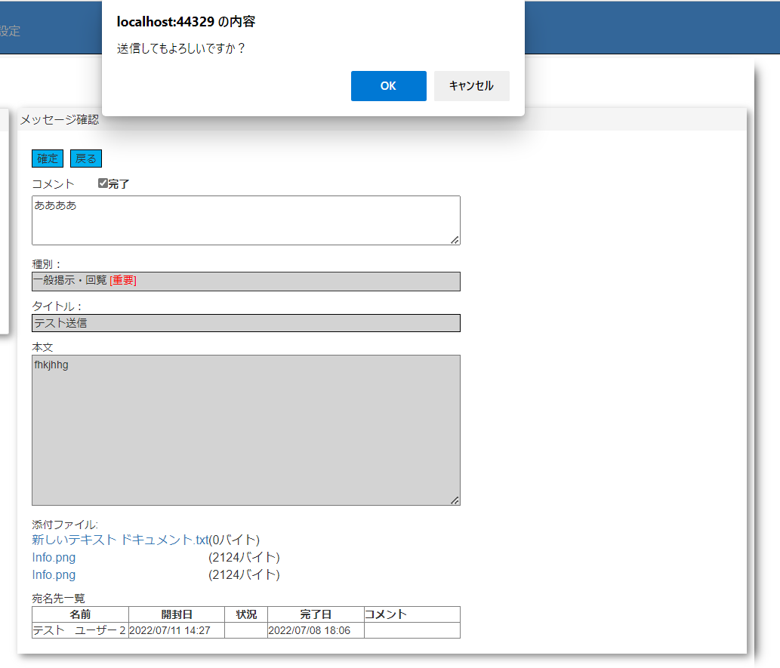
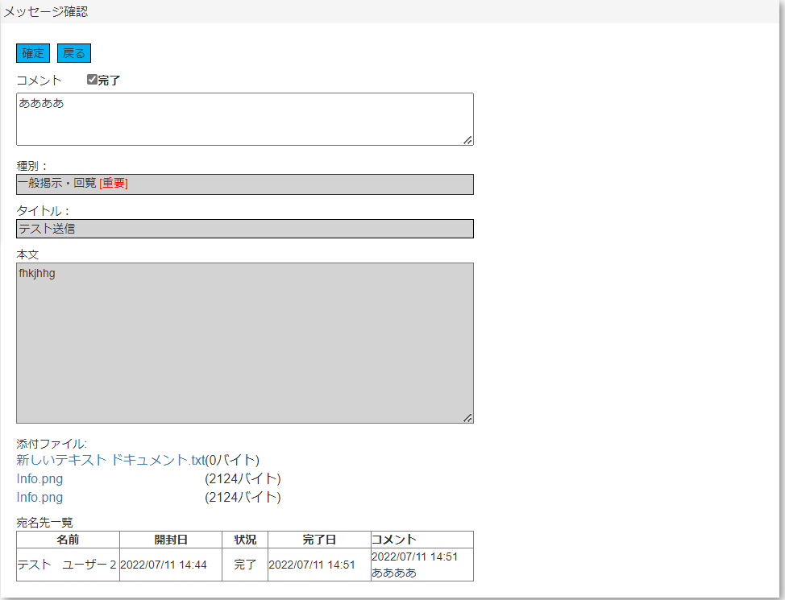

NO:26
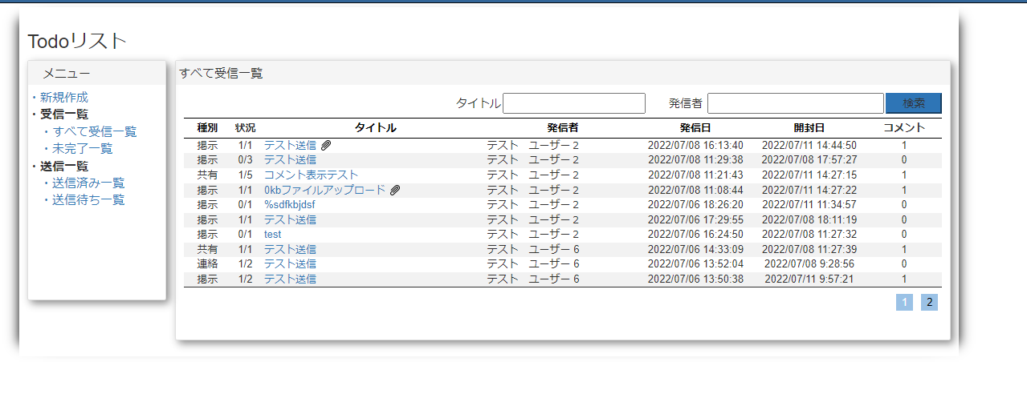

 |  |  |  | NO:30,33
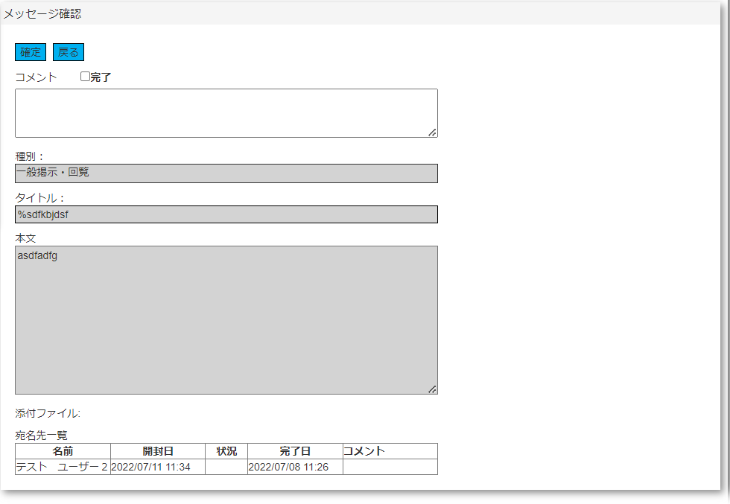

NO:31 |  |  | NO:32

NO:36

 |  | NO:50

